Ataskaita
KT projektas Kompiuterių tinklo projektavimas ir modeliavimas |  |  |  | Gintarė Jasiukevičiūtė IFB-3
 |  |  |  |  |  |  |  |  | LAN | Numeruojama sąsajų | Potinklio tipas | Potinklio dydis | Prefiksas | Kaukė
...
 |  |  |  |  |  |  |  |  | pab-a | 8 | Administracinis | 16 | /28 | 255.255.255.240
Mokyklų tinklų konfigūracija |  |  |  |  |  | IP numerių intervalai |  |  | vid-a | 11 | Administracinis | 16 | /28 | 255.255.255.240
Jpg Nr | 1 | 2 | 3 | 4 | 5 | Viešiems tinklams | Administracijų tinklams | Tarnybiniams ryšiams | vep-a | 4 | Administracinis | 8 | /29 | 255.255.255.248
 |  |  |  |  |  |  |  |  | Ukm | 2 | Administracinis | 4 | /30 | 255.255.255.252
221 | (11v+3a) | 18v+R | 18v+10a | 15v+7a | 22v | 222.222.8.0/23 | 111.111.24.0/25 | 10.10.1.32/27 | Rukm-Rsiesk | 2 | Tarnybinis | 4 | /30 | 255.255.255.252
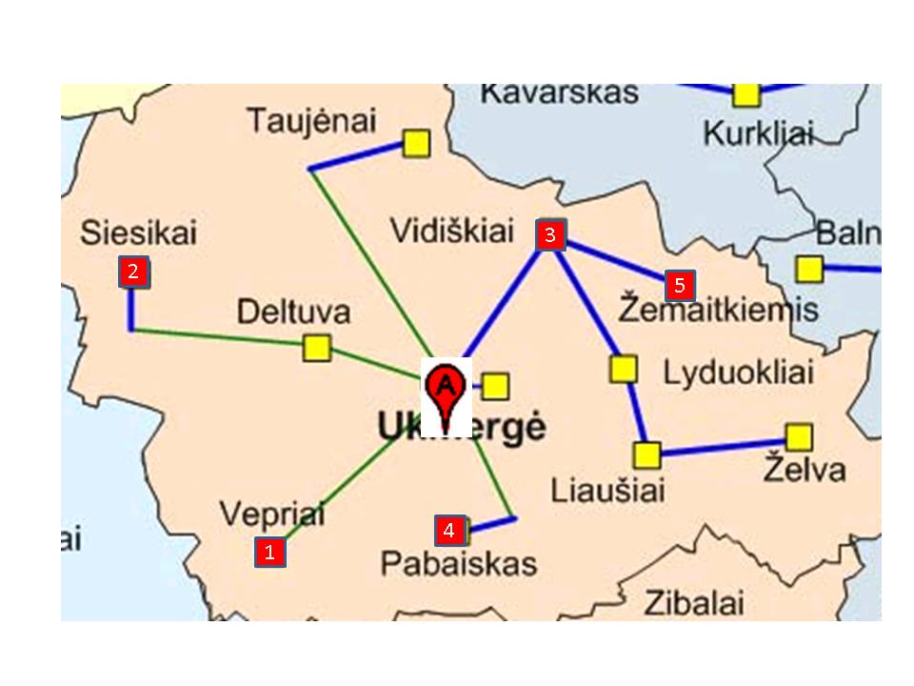
 |  |  |  |  |  |  |  |  | Rukm-Rvep | 2 | Tarnybinis | 4 | /30 | 255.255.255.252
 |  |  |  |  |  |  |  |  | Rukm-Rpab | 2 | Tarnybinis | 4 | /30 | 255.255.255.252
 |  |  |  |  |  |  |  |  | Rukm-Rvid | 2 | Tarnybinis | 4 | /30 | 255.255.255.252
 |  |  |  |  |  |  |  |  | siesk | 19 | viešas | 32 | /27 | 255.255.255.224
 |  |  |  |  |  |  |  |  | žem | 23 | viešas | 32 | /27 | 255.255.255.224
 |  |  |  |  |  |  |  |  | pab-v | 16 | viešas | 32 | /27 | 255.255.255.224
 |  |  |  |  |  |  |  |  | vid-v | 19 | viešas | 32 | /27 | 255.255.255.224
 |  |  |  |  |  |  |  |  | vep-v | 12 | viešas | 16 | /28 | 255.255.255.240
...

juodrastis
Mokyklų tinklų konfigūracija |  |  |  |  |  | IP numerių intervalai
Jpg Nr | 1 | 2 | 3 | 4 | 5 | Viešiems tinklams | Administracijų tinklams | Tarnybiniams ryšiams | IP adresų paskirstymo potinkliams lentelė
...
221 | (11v+3a) | 18v+R | 18v+10a | 15v+7a | 22v | 222.222.8.0/23 | 111.111.24.0/25 | 10.10.1.32/27 | LAN | Numeruojama sąsajų | Potinklio tipas | Potinklio dydis
...
 |  |  |  |  |  |  |  |  | Ukm | 1+1 | Administracinis
 |  |  |  |  |  |  |  |  | Rukm-Rsiesk | 1+1 | Tarnybinis
 |  |  |  |  |  |  |  |  | Rukm-Rvep | 1+1 | Tarnybinis
18v+10a
 |  |  |  |  |  |  |  |  | Rukm-Rpab | 1+1 | Tarnybinis
 |  |  |  |  |  |  |  |  | Rukm-Rvid | 1+1 | Tarnybinis
 |  |  |  |  |  |  |  |  | siesk | 18+1 | viešas
22v
 |  |  |  |  |  |  |  |  | žem | 22+1 | viešas
18v+R
 |  |  |  |  |  |  |  |  | vep-v | 11+1 | viešas
 |  |  |  |  |  |  |  |  | vep-a | 3+1 | Administracinis
 |  |  |  |  |  |  |  |  | pab-v | 15+1 | viešas
 |  |  |  |  |  |  |  |  | pab-a | 7+1 | Administracinis
 |  |  |  |  |  |  |  |  | vid-v | 18+1 | viešas
 |  |  |  |  |  |  |  |  | vid-a | 10+1 | Administracinis
...
 |  |  |  |  |  |  |  |  | Pastaba: segmento pradžios adresas visada turi dalintis iš segmento dydžio. Taigi, jei Sku potinkliui skiriame 4 adresus 192.168.0.0/30,tai sekančiam 16 adresų potinkliui ale-a mes negalime skirti 16 adresų nuo 192.168.0.4/28, o turime skirti nuo 192.168.0.16/28. Problemos galima išvengti pirmiau skiriant adresus didesniems potinkliams, pvz. išdėsčius potinklius lentelėje mažėjimo tvarka:
...
 |  |  |  |  |  |  |  |  | LAN | Numeruojama sąsajų | Potinklio tipas
15v+7a
...
(11v+3a)
 |  |  |  |  |  |  |  |  | Ukm | 2 | Administracinis
 |  |  |  |  |  |  |  |  | Rukm-Rsiesk | 2 | Tarnybinis
 |  |  |  |  |  |  |  |  | Rukm-Rvep | 2 | Tarnybinis
 |  |  |  |  |  |  |  |  | Rukm-Rvep | 2 | Tarnybinis
 |  |  |  |  |  |  |  |  | Rukm-Rvid | 2 | Tarnybinis
 |  |  |  |  |  |  |  |  | siesk | 19 | viešas
 |  |  |  |  |  |  |  |  | žem | 23 | viešas
 |  |  |  |  |  |  |  |  | vep-v | 12 | viešas
 |  |  |  |  |  |  |  |  | vep-a | 4 | Administracinis
 |  |  |  |  |  |  |  |  | pab-v | 16 | viešas
 |  |  |  |  |  |  |  |  | pab-a | 8 | Administracinis
 |  |  |  |  |  |  |  |  | vid-v
 |  |  |  |  |  |  |  |  | vid-a
...

